상품제안서
남녀공용 캐주얼 백팩 G1029 | 상품코드: F10061

 |  |  |  |  |  |  | 02-412-0044 | www.easy1.co.kr
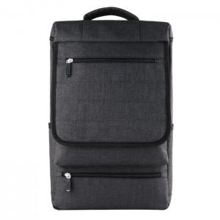

【상세/제작정보】 | - 인쇄 작업 시 벌크로 출고됩니다.

【인쇄/포장옵션】 | 실크 / 포장불가능

【공급단가】 | 수량 | 100~ | 300~ | 500~ | 1,000~ | 3,000~
*VAT별도 | 단가 | 13,500원 | 13,000원 | 12,500원 | 12,000원 | 11,700원

【상품 URL】 | http://www.easy1.co.kr/src/goods_detail.php?gdno=10061

